상품제안서
드리온 15W 고속 맥세이프 미니 무선충전패드 | 상품코드: S42049

 |  |  |  |  |  |  | 02-713-8555 | www.synergygift.co.kr
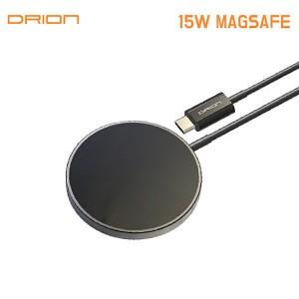

【상세/제작정보】 | <p><span style="font-size: 14pt;">※ 무선패드 뒷면에 인쇄됩니다.</span></p>

【인쇄/포장옵션】 | 레이저 / 포장지포장

【공급단가】 | 수량 | 50~ | 100~ | 500~ | 1,000~ | 3,000~
*VAT별도 | 단가 | 4,190원 | 4,030원 | 3,750원 | 3,680원 | 3,610원

【상품 URL】 | https://www.synergygift.co.kr:443/src/goods_detail.php?gdno=42049

